Outline
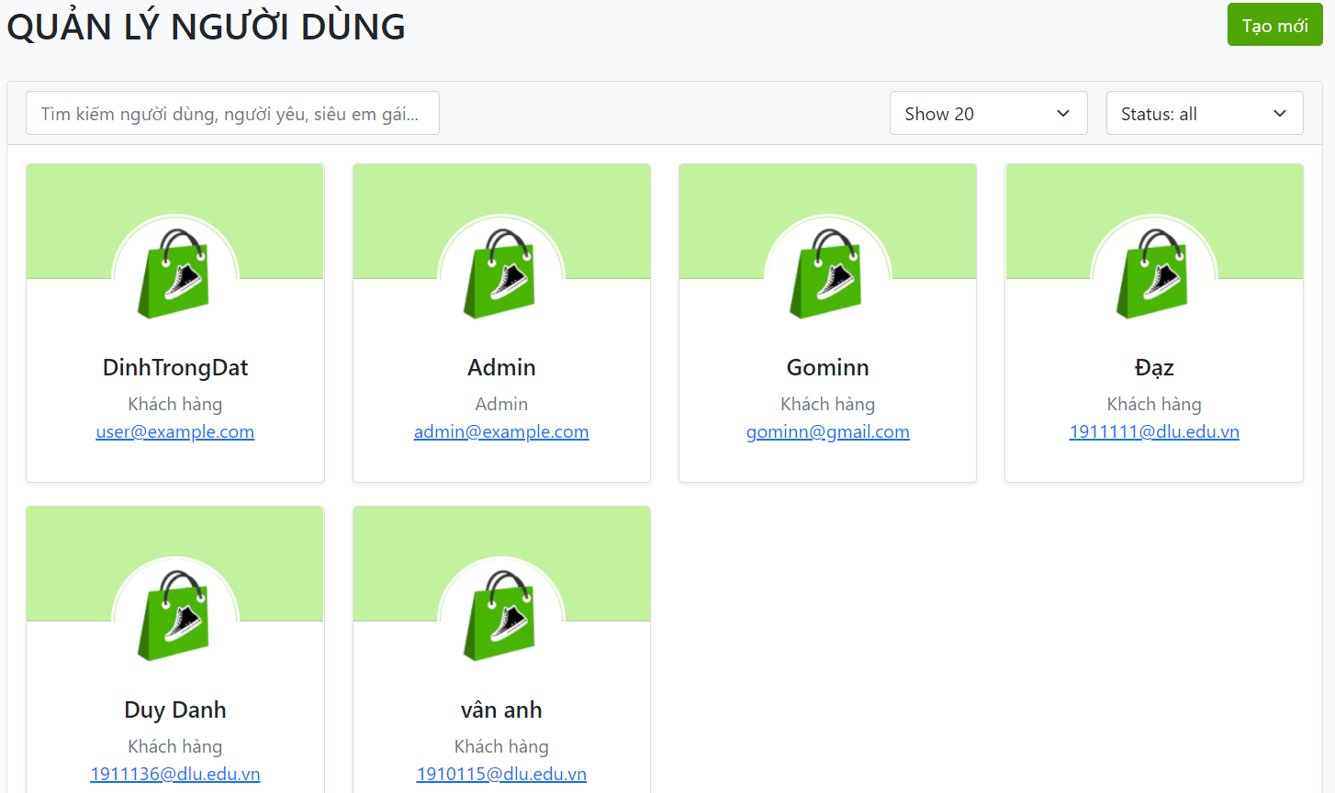
Program Outline
Outline Screen | Ngôn ngữ lập trình
 | JavaScript
 | OutLine - Xử lý function
 | Cho phép chủ cửa hàng có thể điều chỉnh các tài khoản của khách hàng và admin

